共通デザイン
・デザイン概要
 | ・目指すのは、全体的に昔の日本ぽくて、スタイリッシュなイメージのデザイン
 | ・テトリスの色は日本の古色を中心に使用、各画面の背景は灰色木目調で統一
 | ・文字は日本語を中心、カタカナはOKだが英語は使用しない
 | ・文字は昭和初期あたりに使用されている雰囲気のある文字を採用

・表示文字について
 | 共通フォント：YujiBoku-Regular(GoogleFonts)
 | URL: https://fonts.google.com/specimen/Yuji+Boku?subset=japanese#standard-styles

・画面背景画像
 | ・画像URL: https://i.gyazo.com/89fcd16e0491ae08b4d311638ba87f77.jpg

 | ・タイトル背景画像は以下使用する

 | ・タイトル背景以外はタイトル背景に白をかぶせた以下を使用する（文字が見にくいため）

 |  |  | ※タイトル背景画像と別で素材を用意する。
 |  |  | ※タイトル背景画像に透明度60でかぶせて素材を作る。

・ボタン効果
 | 以下のように、共通でボタンを制御する。（非活性は使用せず、使用しないボタンは非表示にする）
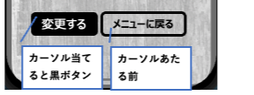

・ダイアログ
 | 編集時に画面遷移するボタンを押下した際
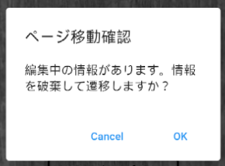

 | アクション定義
 | No | 項目名 |  | 操作 | アクション
 | 1 | Cancel |  | ボタン押下時 | ダイアログを閉じる
 | 2 | OK |  | ボタン押下時 | 編集中の情報を破棄して、画面へ遷移する

